Sheet1
레인보우 종이질감 지문방지 필름(2매)
STI : 02 6673 4900 , Fax : 02 6406 6543
배송주소:
제품명 | 레인보우 종이질감 지문방지 필름(2매)
이미지 | 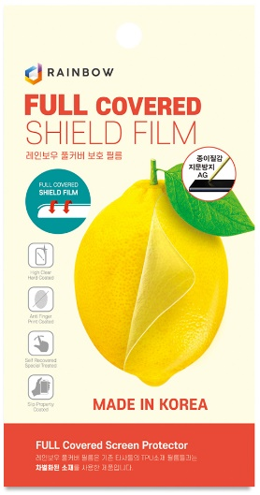
기종/구분 | 액정보호필름
갤럭시S23 FE(S711)/갤럭시A54(A546)-호환
갤럭시S24(S921)
갤럭시S24플러스(S926)
갤럭시S24울트라(S928)

